อัพโหลดไฟล์-ข่าว
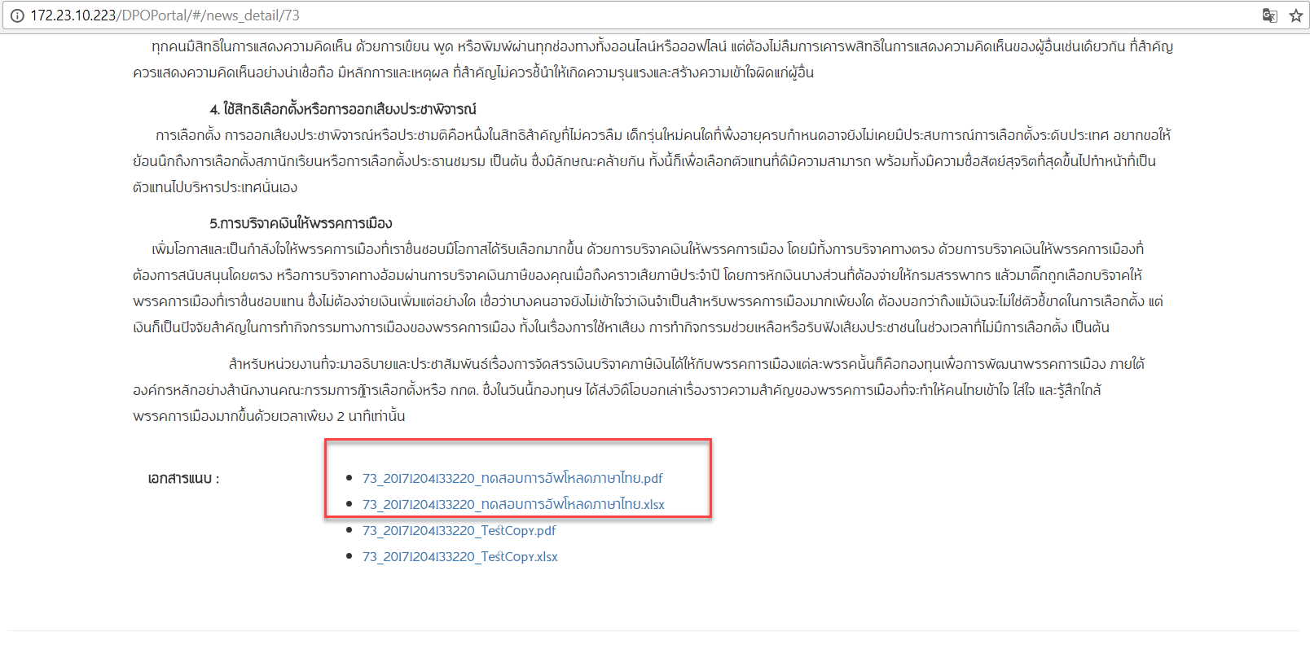
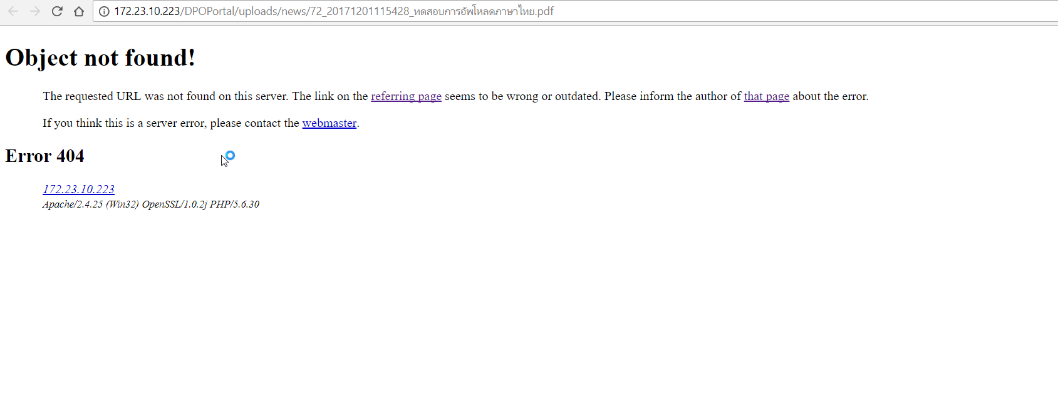

อัพโหลดไฟล์เอกสาร ชื่อ ภาษาไทยโหลดไม่ได้ครับ
*ไฟล์เอกสารที่ชื่อภาษาอังกฤษโหลดได้ตามปกติครับ

หน้า : ข่าวประชาสัมพันธ์
->ข่าว

User: dpo.bkk@dpo.go.th

จัดการสมุดโทรศัพท์ภายนอก-Admin
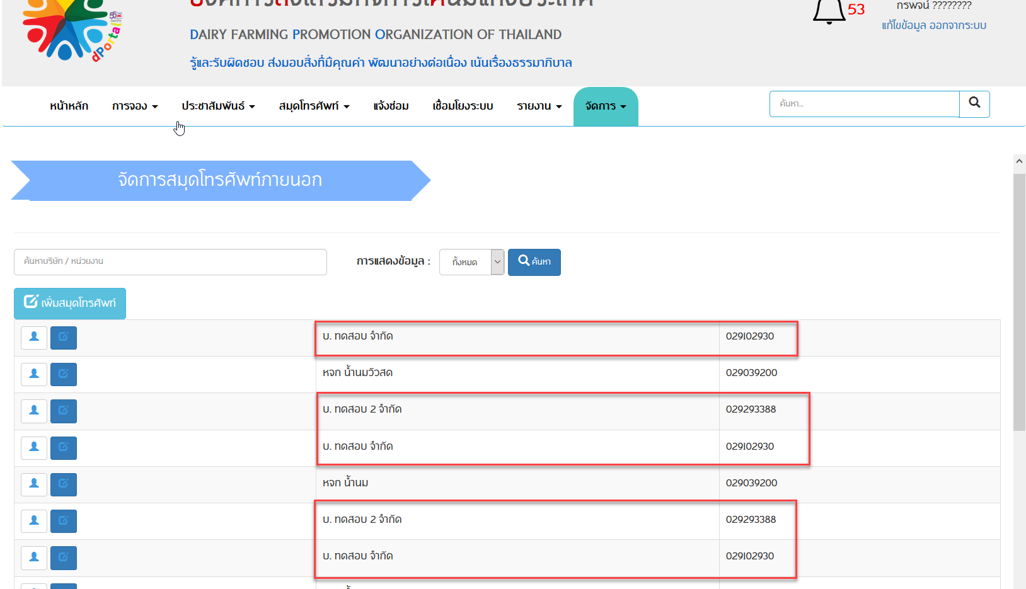
คลิก ค้นหาหลายครั้งแล้วรายการจะซ้ำกันครับ
หน้า : จัดการ -> จัดการสมุดโทรศัพท์ภายนอก
User: test@dpo.go.th

จัดการ-สมุดโทรศัพท์ภายนอก
รายการต้องไม่ซ้ำกันครับ

รายชื่อผู้เข้าร่วมประชุม
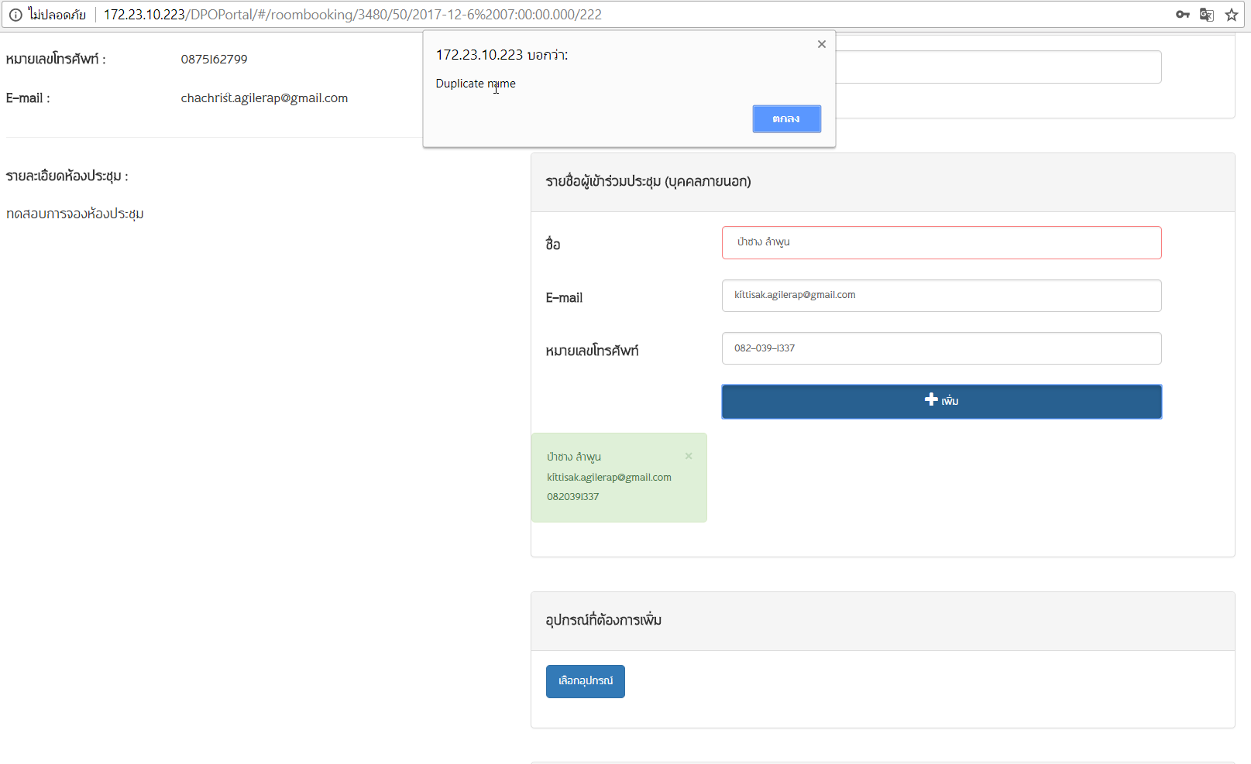
หน้า : จอง -> จองห้องประชุม
User: dpo.bkk@dpo.go.th

ให้การแจ้งเตือนแสดงรายชื่อที่ซ้ำกันครับ
แก้ไขเป็น : รายชื่อบุคคลภายนอก
(ชื่อ:ป่าซาง ลำพูน) ได้ถูกเลือกไว้แล้ว

ค้นหา
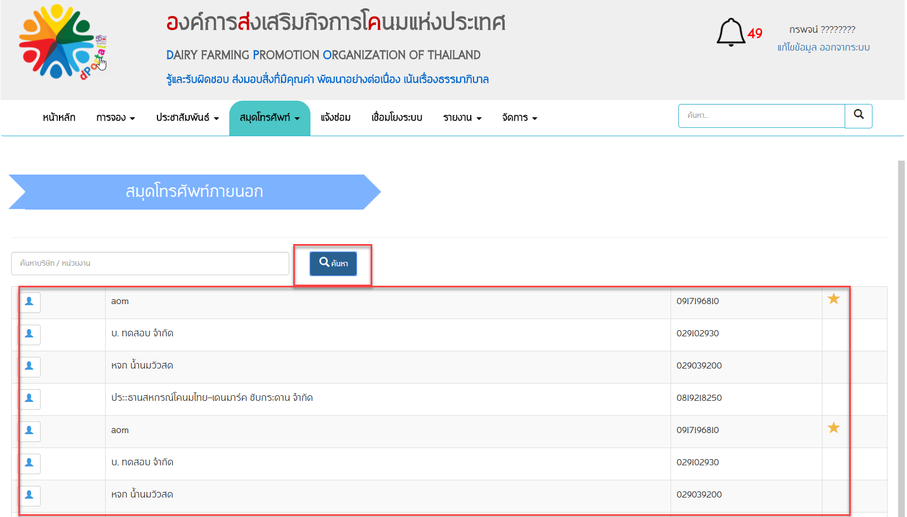
User: test@dpo.go.th

เมื่อคลิกปุ่มค้นหา หลายครั้งระบบต้องไม่ แสดง รายการซ้ำกันครับ

*หน้าอื่นๆที่เป็นอีกครับ

หน้า สมุดโทรศัพท์ -สมุดโทรศัพท์ภายใน
เมื่อคลิกปุ่มค้นหา หลายครั้งระบบต้องไม่ แสดงรายการซ้ำกันครับ

จัดการ -จัดการสมุดโทรศัพท์ภายนอก
เมื่อคลิกปุ่มค้นหา หลายครั้งระบบต้องไม่ แสดง รายการซ้ำกันครับ
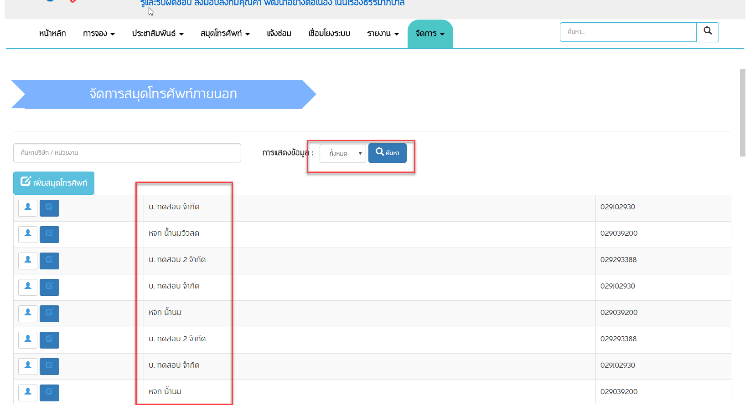

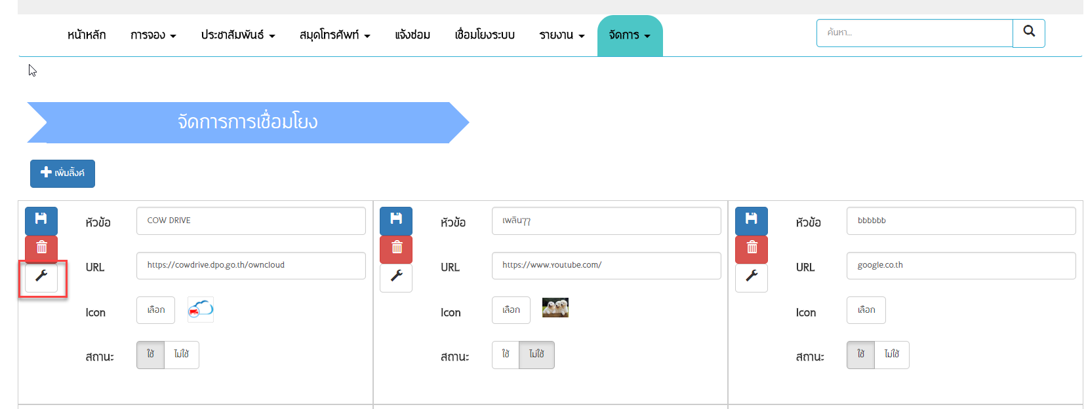

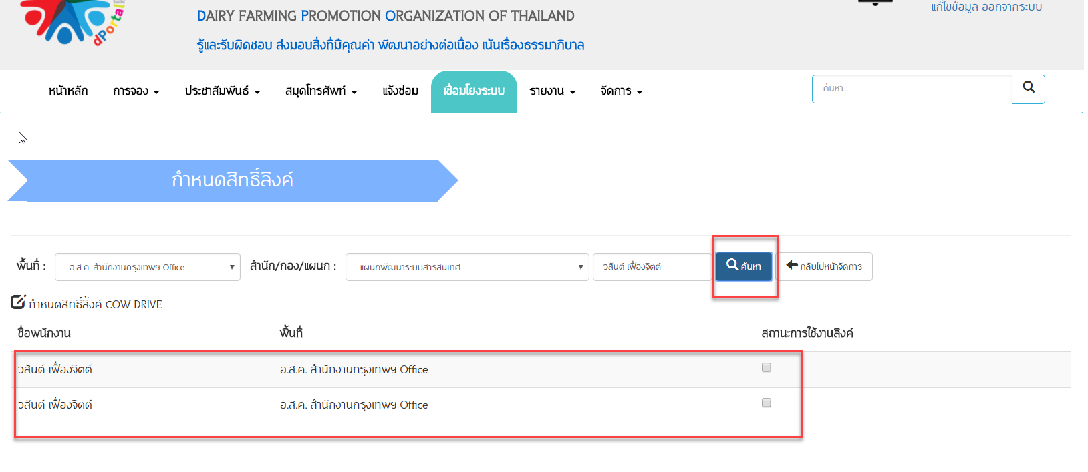
จัดการ -การเชื่อมโยงเมื่อคลิกปุ่มค้นหา ชื่อหลายครั้งระบบต้องไม่ แสดง รายการมาซ้ำกันครับ

